knotないとこ幅
...
 |  |  |  | PSF | craft et al. 2002 | width = sqrt(FWHM^2- PSF^2)
50.57 | 1.56 | 10.25 | 0.72 | 11.80 | 0.83 | 11.79 |  |  |  | area1) |  |  | 89.13 | 21.93
52.86 | 1.56 | 10.47 | 0.93 | 12.05 | 1.07 | 12.04 |  |  |  |  |  |  | 104.83 | 23.52
62.27 | 1.56 | 28.99 | 1.25 | 14.21 | 0.61 | 14.20 |  | 0.005 |  | プロジェクション |  |  | 38.08 | 6.91
66.97 | 1.56 | 28.54 | 1.19 | 13.99 | 0.58 | 13.98 |  |  |  | 長さ [arcsec] | 44.596
75.76 | 1.56 | 34.41 | 2.14 | 16.86 | 1.05 | 16.86 | core | 左下 | 右上 | 太さ [arcsec] | 2
83.05 | 1.56 | 28.59 | 2.10 | 14.01 | 1.03 | 14.00 | 201.3650833 | 201.3700833 | 201.3600833
89.13 | 1.56 | 19.05 | 1.70 | 21.94 | 1.96 | 21.93 | -43.01911111 | -43.02411111 | -43.01411111
104.83 | 1.56 | 20.43 | 1.25 | 23.53 | 1.44 | 23.52 |  |  |  | 1cnt=?arcsec | 0.49006593407
38.08 | 2.00 | 6.01448 | 0.914139 | 6.93 | 1.05 | 6.91
 |  |  |  |  |  |  |  |  |  | 平均 | 23.992547895
Jet Width (2005-2009)
8.33 | 4.11
21.83 | 4.60
30.86 | 5.52
50.57 | 11.79
52.86 | 12.04
62.27 | 14.20
66.97 | 13.98
75.76 | 16.86
83.05 | 14.00
89.13 | 21.93
104.83 | 23.52
38.08 | 6.91
 |  |  |  |  |  |  |  |  |  | 分散 | 17.458455423
 |  |  |  |  |  |  |  |  |  | 平均+3σ | 41.451003317
 |  |  |  |  |  |  |  |  |  |  | カウント | σi^2
 |  |  |  |  |  |  |  |  |  | 1 | 6.8219464927 | 294.8295525 | 0
 |  |  |  |  |  |  |  |  |  | 2 | 7.4731784664 | 272.8895663 | 0
center | cen_err | sigma | sigma_err | FWHM edge | FWHM edge_err |  |  |  |  | 3 | 7.5024463294 | 271.92344963 | 0
35.74 | 0.18 | 2.90871 | 0.233219 | 32.32486575 | 0.57806944681 |  |  |  |  | 4 | 8.2772439368 | 246.97077848 | 0
40.9101 | 0.276869 | 5.80211 | 0.343057 | 34.09262075 | 0.85240190309 |  |  |  |  | 5 | 8.4211369223 | 242.46883967 | 0
38.2712 | 0.333826 | 4.99058 | 0.428123 | 32.4072685 | 1.0600259312 |  |  |  |  | 6 | 8.2691041871 | 247.22668202 | 0
39.2291 | 0.596587 | 6.31594 | 0.729673 | 31.8078705 | 1.8155495964 |  |  |  |  | 7 | 8.6317053834 | 235.95548265 | 0
 |  |  |  |  |  |  |  |  |  | 8 | 10.183746928 | 190.68298415 | 0
56.48 | 0.350303 | 4.11427 | 0.448443 | 61.31486725 | 1.1105373251 |  |  |  |  | 9 | 7.6146251225 | 268.23635433 | 0
58.6813 | 0.261491 | 3.36078 | 0.336063 | 62.6302165 | 0.83191317189 |  |  |  |  | 10 | 8.9178898314 | 227.24531572 | 0
60.765 | 0.505119 | 5.15031 | 0.762397 | 66.81661425 | 1.8614762506 |  |  |  |  | 11 | 10.333333333 | 186.57414243 | 0
53.2993 | 0.350118 | 6.04353 | 0.42241 | 60.40044775 | 1.0525984221 |  |  |  |  | 12 | 10.257717346 | 188.64557018 | 0
 |  |  |  |  |  |  |  |  |  | 13 | 12.385374877 | 134.72646545 | 0
 |  |  |  |  |  |  |  |  |  | 14 | 10.120318543 | 192.43874719 | 0
 |  |  |  |  |  |  |  |  |  | 15 | 9.8601548669 | 199.72453269 | 0
8.42138 | +/- | 1.39767 |  |  |  |  |  |  |  | 16 | 12.522773681 | 131.55572051 | 0
 | +/- |  |  |  |  |  |  |  |  | 17 | 11.278044698 | 161.65859153 | 0
 |  |  |  |  |  |  |  |  |  | 18 | 11.038208374 | 167.81491241 | 0
 |  |  |  |  |  |  |  |  |  | 19 | 12.181300598 | 139.5055627 | 0
 |  |  |  |  |  |  |  |  |  | 20 | 13.265857096 | 115.06189548
 |  |  |  |  |  |  |  |  |  | 21 | 13.093497009 | 118.7893102
 |  |  |  |  |  |  |  |  |  | 22 | 13.453651876 | 111.06832929
 |  |  |  |  |  |  |  |  |  | 23 | 15.105684611 | 78.976339015
 |  |  |  |  |  |  |  |  |  | 24 | 16.031714192 | 63.374873233
 |  |  |  |  |  |  |  |  |  | 25 | 15.021128113 | 80.486372892
 |  |  |  |  |  |  |  |  |  | 26 | 17.879681457 | 37.367136081
 |  |  |  |  |  |  |  |  |  | 27 | 18.334134095 | 32.017646729
 |  |  |  |  |  |  |  |  |  | 28 | 22.134151713 | 3.4536363683
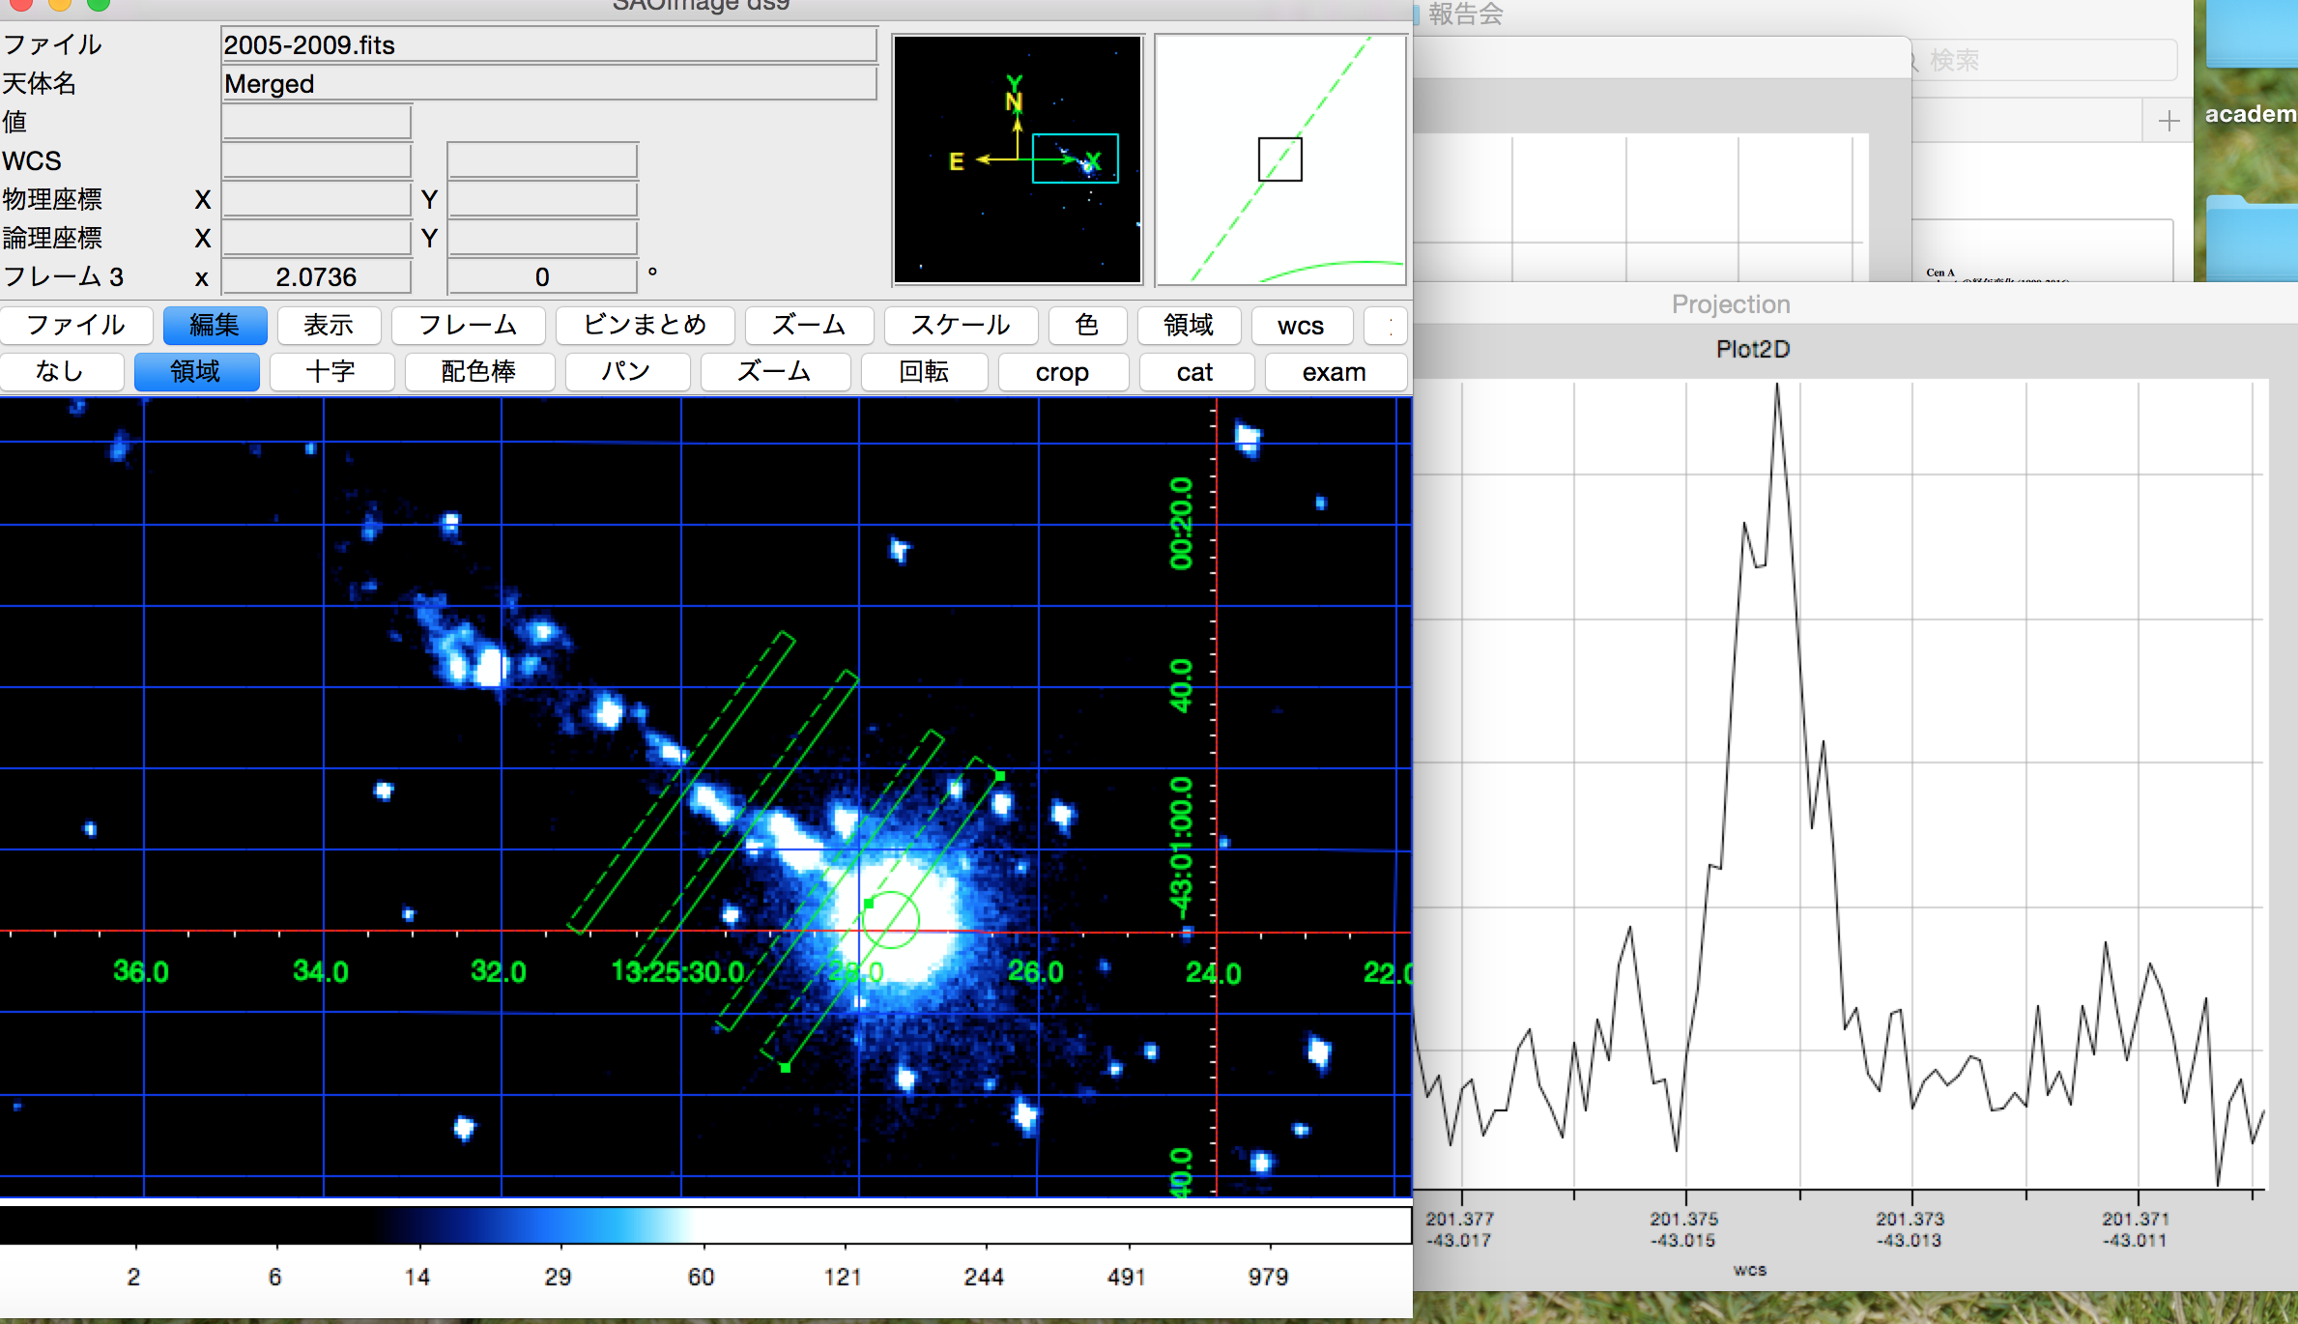
 |  |  |  |  |  |  |  |  |  | 29 | 22 | 3.970247112
 |  |  |  |  |  |  |  |  |  | 30 | 21.820300925 | 4.7186568974
 |  |  |  |  |  |  |  |  |  | 31 | 24.767502664 | 0.60055489487
 |  |  |  |  |  |  |  |  |  | 32 | 23.734943665 | 0.066359938919
 |  |  |  |  |  |  |  |  |  | 33 | 29.040654704 | 25.483382355
 |  |  |  |  |  |  |  |  |  | 34 | 30.294324198 | 39.712384575
 |  |  |  |  |  |  |  |  |  | 35 | 27.992661012 | 16.000904951
 |  |  |  |  |  |  |  |  |  | 36 | 33.564229146 | 91.617081984
 |  |  |  |  |  |  |  |  |  | 37 | 36.556089397 | 157.84257507
 |  |  |  |  |  |  |  |  |  | 38 | 38.038208374 | 197.28057831
 |  |  |  |  |  |  |  |  |  | 39 | 37.087803589 | 171.4857217
 |  |  |  |  |  |  |  |  |  | 40 | 39.202428711 | 231.34047446
 |  |  |  |  |  |  |  |  |  | 41 | 43.464237955 | 379.14671382
 |  |  |  |  |  |  |  |  |  | 42 | 41.847122458 | 318.78583286
 |  |  |  |  |  |  |  |  |  | 43 | 48.101636759 | 581.24816587
 |  |  |  |  |  |  |  |  |  | 44 | 46.66582186 | 514.07735232
 |  |  |  |  |  |  |  |  |  | 45 | 55.936571615 | 1020.4206515
 |  |  |  |  |  |  |  |  |  | 46 | 74.686193257 | 2569.8456801
 |  |  |  |  |  |  |  |  |  | 47 | 84.142291462 | 3617.9916513
 |  |  |  |  |  |  |  |  |  | 48 | 84.767502664 | 3693.5951272
 |  |  |  |  |  |  |  |  |  | 49 | 69.058535726 | 2030.9432592
 |  |  |  |  |  |  |  |  |  | 50 | 55.340628277 | 982.70214364
 |  |  |  |  |  |  |  |  |  | 51 | 49.704074279 | 661.08258904
 |  |  |  |  |  |  |  |  |  | 52 | 41.693444155 | 313.32172843
 |  |  |  |  |  |  |  |  |  | 53 | 44.978871887 | 440.4257947
 |  |  |  |  |  |  |  |  |  | 54 | 40.5967441 | 275.69933163
 |  |  |  |  |  |  |  |  |  | 55 | 40.795124959 | 282.32659601
 |  |  |  |  |  |  |  |  |  | 56 | 38.88372931 | 221.74728394
 |  |  |  |  |  |  |  |  |  | 57 | 37.601636759 | 185.20729972
8.33 | 2.00 | 4.11 | 0.45 |  |  |  |  |  |  | 58 | 37.135797281 | 172.74500443
21.83 | 2.00 | 4.60 | 0.27 |  |  |  |  |  |  | 59 | 36.502446329 | 156.49755885
30.86 | 2.00 | 5.52 | 0.53 |  |  |  |  |  |  | 60 | 31.536562806 | 56.912160988
50.57 | 1.56 | 11.79 | 0.83 |  |  |  |  |  |  | 61 | 30.138199565 | 37.769034457
...
 |  |  |  |  |  |  |  |  |  |  |  |  |  |  | 83 | 3.2455297444 | 5.6108790934 | 0 | 69.839018868 | 83 | 2.7365892332 | 52.651787649 | 0 | 69.839018868
 |  |  |  |  |  |  |  |  |  |  |  |  |  |  | 84 | 3.1056846113 | 6.2929463183 | 0 | 70.68045283 | 84 | 2.4032558999 | 57.600335531 | 0 | 70.68045283
 |  |  |  |  |  |  |  |  |  |  |  |  |  |  | 85 | 2.0699225665 | 12.562321961 | 0 | 71.521886792 | 85 | 2.2341429038 | 60.19589701 | 0 | 71.521886792
 |  |  |  |  |  |  |  |  |  |  |  |  |  |  | 86 | 2.1642203373 | 11.90276795 | 0 | 72.363320755 | 86 | 1.6731608485 | 69.215470293 | 0 | 72.363320755
 |  |  |  |  |  |  |  |  |  |  |  |  |  |  | 87 | 1.4975536706 | 16.947264172 | 0 | 73.204754717 | 87 | 2.0406547036 | 63.23573037 | 0 | 73.204754717
 |  |  |  |  |  |  |  |  |  |  |  |  |  |  | 88 | 1.9008095705 | 13.789707931 | 0 | 74.046188679 | 88 | 3.029267863 | 48.490005333 | 0 | 74.046188679
 |  |  |  |  |  |  |  |  |  |  |  |  |  |  | 89 | 2.6780535073 | 8.621303696 | 0 | 74.887622642 | 89 | 3.6016367589 | 40.846256743 | 0 | 74.887622642
 |  |  |  |  |  |  |  |  |  |  |  |  |  |  | 90 | 2.2162618814 | 11.546385576 | 0 | 75.729056604 | 90 | 2.3626011963 | 58.219085145 | 0 | 75.729056604
 |  |  |  |  |  |  |  |  |  |  |  |  |  |  | 91 | 1.4390179446 | 17.432639293 | 0 | 76.570490566 | 91 | 2.1170714519 | 62.026224217 | 0 | 76.570490566

1 | 5.2991728116
2 | 5.6373988037
3 | 3.6260119631
4 | 2.8829285481
5 | 3.058535726
6 | 2.801619141
7 | 4.1804998367
8 | 3.5788630777
9 | 2.743083415
10 | 4.6016367589
11 | 2.6438929855
12 | 3.4325237629
13 | 2.7544702556
14 | 3.0878035889
15 | 3.3040654704
16 | 4.0764167483
17 | 5.2455297444
18 | 5.1170714519
19 | 4.6260119631
20 | 4.1170714519
21 | 3.5674762371
22 | 3.4975536706
23 | 5.1463393149
24 | 6.1284582925
25 | 4.0129883636
26 | 4.3626011963
27 | 3.0650299077
28 | 4.0471488854
29 | 8.2341429038
30 | 10.947958456
31 | 16.204875041
32 | 26.637398804
33 | 33.146339315
34 | 55.468285808
35 | 67.195177813
36 | 66.227648722
37 | 58.495952148
38 | 46.730095051
39 | 25.152833497
40 | 18.247131267
41 | 16.089405112
42 | 24.847166503
43 | 27.391869059
44 | 23.211369223
45 | 18.702428711
46 | 15.092696248
47 | 11.017881022
48 | 7.6211193043
49 | 9.3609996733
50 | 9.5382083742
...

